Taller1.1
0.06
0.37 | Minimo | 0.06 |  |  | Yi-1 | Yi | ni | fi | Ni | Fi | Yi | Ni+1
0.29 | Maximo | 0.98 |  | 0.00----0.17 | 0.06 | 0.21 | 6.00 | 0.21 | 6.00 | 0.21 | 0.13 | 28.00
0.79 | Rango | 0.93 |  | 0.17----0.33 | 0.21 | 0.37 | 5.00 | 0.18 | 11.00 | 0.39 | 0.29 | 22.00
0.48 | Nro de intervalos | 5.87 |  | 0.33----0.49 | 0.37 | 0.53 | 4.00 | 0.14 | 15.00 | 0.54 | 0.45 | 17.00
0.32 | Amplitud | 0.16 |  | 0.49----0.65 | 0.53 | 0.69 | 3.00 | 0.11 | 18.00 | 0.64 | 0.61 | 13.00
0.06 |  |  | q | 0.65----0.82 | 0.69 | 0.85 | 6.00 | 0.21 | 24.00 | 0.86 | 0.77 | 10.00
0.57 |  |  |  | 0.82----0.98 | 0.85 | 1.00 | 4.00 | 0.14 | 28.00 | 1.00 | 0.93 | 4.00
0.82 |  |  |  |  | TOTAL |  | 0.00 | 1.00
0.35 |  |  |  |  |  |  | 28.00
Cantidad de segundos que tarda en encender un microondas por 30 días
0.61
0.82
0.07 |  |  |  |  |  | Histograma de frecuencias absolutas acumuladas |  |  |  |  |  |  | Poligono de frecuencias
0.77
0.47
0.91
0.49
0.06
0.98
0.14
0.94
0.94
0.57
0.83
0.14
0.72
0.48 | 5.00 | 5.00
0.30 | 5.00 | 5.00
0.41 | 3.00 | 3.00
0.15 | 6.00 | 6.00
 | 5.00 | 5.00
 | 4.00 | 4.00

Taller1.2
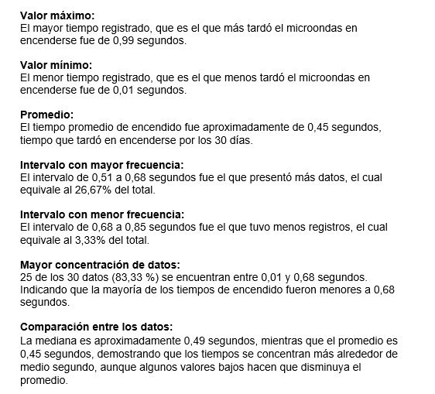
0.21 | Minimo | 0.01 |  | Yi-1 | Yi | ni | fi | Ni | Fi | Yi | Ni+1 | Yini
0.56 | Maximo | 0.99 | 0.01----0.18 | 0.01 | 0.18 | 5.00 | 0.17 | 5.00 | 0.17 | 0.09 | 30.00 | 0.47
0.25 | Rango | 0.98 | 0.18----0.34 | 0.18 | 0.34 | 7.00 | 0.23 | 12.00 | 0.40 | 0.26 | 25.00 | 1.82
0.26 | Nro de intervalos | 5.87 | 0.34----0.51 | 0.34 | 0.51 | 5.00 | 0.17 | 17.00 | 0.57 | 0.43 | 18.00 | 0.60
0.80 | Amplitud | 0.17 | 0.51----0.68 | 0.51 | 0.68 | 8.00 | 0.27 | 25.00 | 0.83 | 0.60 | 13.00 | 4.76
0.48 |  |  | 0.68----0.85 | 0.68 | 0.85 | 1.00 | 0.03 | 26.00 | 0.87 | 0.76 | 5.00 | 0.76
0.93 | 5.00 | 5.00 | 0.85----1.01 | 0.85 | 1.01 | 4.00 | 0.13 | 30.00 | 1.00 | 0.93 | 4.00 | 3.72
0.42 | 7.00 | 7.00 |  | TOTAL |  | 0.00 | 1.00 |  |  |  |  | 12.13
0.01 | 5.00 | 5.00 |  |  |  | 30.00
Frecuencia de los tiempos de encendido
Frecuencia acumulada descendente
0.86 | 8.00 | 8.00
0.50 | 1.00 | 1.00
0.29 | 4.00 | 4.00
0.50
0.55
0.53
0.30
0.04
0.64
0.93
0.56
0.19
0.15
Frecuencia acumulada de los tiempos
Distribución de los tiempos de encendido
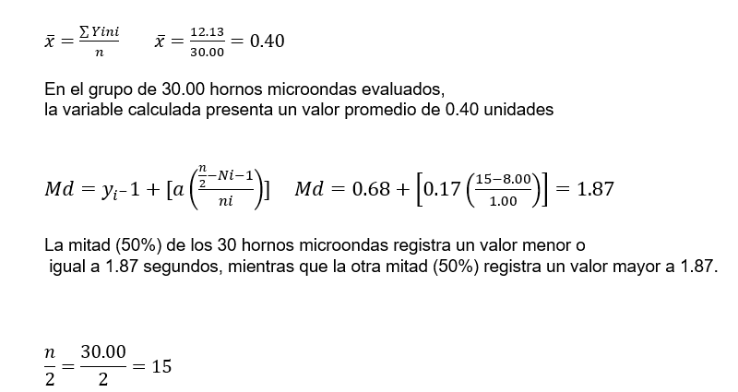
0.11
0.07
0.99
0.52
0.56
0.45
0.64
0.24

Hoja3
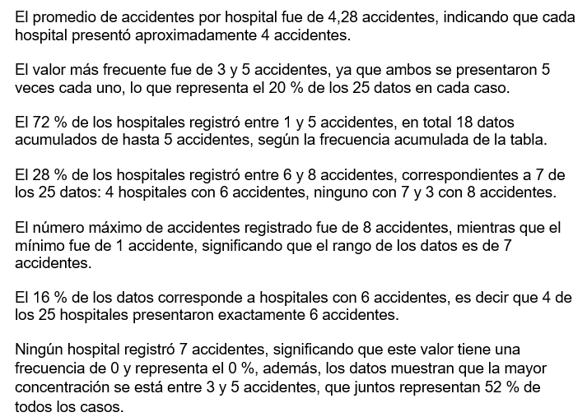
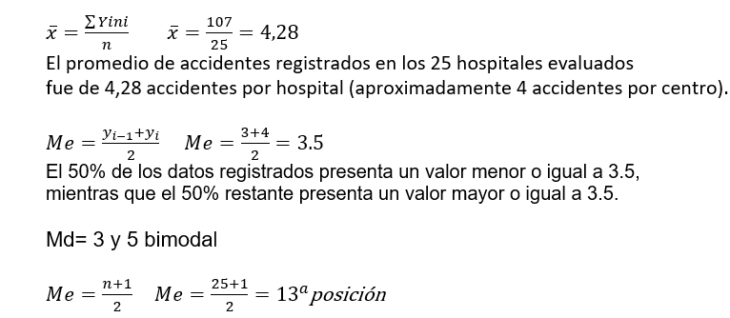
Yi | ni | fi | Ni | Fi | Yini
1 | 3 | 0.12 | 3 | 0.12 | 3
2 | 2 | 0.08 | 5 | 0.20 | 4
3 | 5 | 0.20 | 10 | 0.40 | 15
4 | 3 | 0.12 | 13 | 0.52 | 12
5 | 5 | 0.20 | 18 | 0.72 | 25
6 | 4 | 0.16 | 22 | 0.88 | 24
7 | 0 | 0.00 | 22 | 0.88 | 0
8 | 3 | 0.12 | 25 | 1.00 | 24
TOTAL | 25 | 1.00 |  |  | 107

Hospitales vs. Accidentes

Hospitales vs. # Accidentes

Hospitales vs. Accidentes

Taller2
10 |  |  | Yi-1 | Yi | ni | fi | Ni | Fi | Yi | Ni+1 | Yini |  | (Yi-x)² ni /n
10,8 |  | 9,0 --11,2 | 9 | 11.2 | 4 | 0.2 | 4 | 0.2 | 10.1 | 20 | 40.4 |  | 77.44
11 |  | 11,2 -- 13,4 | 11.2 | 13.4 | 4 | 0.2 | 8 | 0.4 | 12.3 | 16 | 49.2 | Ni-1 Yi | 19.36
11,5 | intervalo modal | 13,4 -- 15,6 | 13.4 | 15.6 | 5 | 0.25 | 13 | 0.65 | 14.5 | 12 | 72.5 | Ni Yi-1 | 0
11,9 |  | 15,6 -- 17,8 | 15.6 | 17.8 | 2 | 0.1 | 15 | 0.75 | 16.7 | 7 | 33.4 |  | 9.68
12,3 |  | 17,8 -- 20 | 17.8 | 20 | 5 | 0.25 | 20 | 1 | 18.9 | 5 | 94.5 |  | 96.8 |  | S | d
12,5 |  |  | TOTAL |  | 20 | 1 |  |  |  |  | 290 |  | 203.28 | 10.164 | 3.19 | 0.22
13,7 |  |  |  |  |  |  |  |  |  |  |  |  |  |  |  | 22.0
14
14,6 | 19 | 19
15 | 0 | 0
15,3 | 0 | 0
16 | 0 | 0
16,4 | 1 | 1
18
18,9
19,7
20
20
90
Ojiva ascendente

